香港區
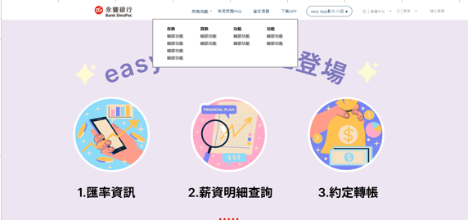
官網首頁
banner文案
官網首頁banner文案
第一個banner (請協助加上easyAPP LOGO，圖檔已放公槽) | 繁中 | 海外行動銀行，香港區登場 掌握easy 豐富生活 Great mind. Easy style 香港分行推出手機銀行應用程式easy APP，一機在手，掌握帳戶狀況，理財更easy!
 | 簡中 | 海外行动银行，香港区登场 掌握easy 丰富生活 Great mind. Easy style 香港分行推出手机银行应用程序easy APP，一机在手，掌握账户状况，理财更easy!
 | 英文 | “easy by Bank SinoPac” Launch in Hong Kong Great mind. Easy style. Hong Kong Branch has launched a mobile banking easy APP, which allows you to keep track of your account status and to access to banking service more easily.

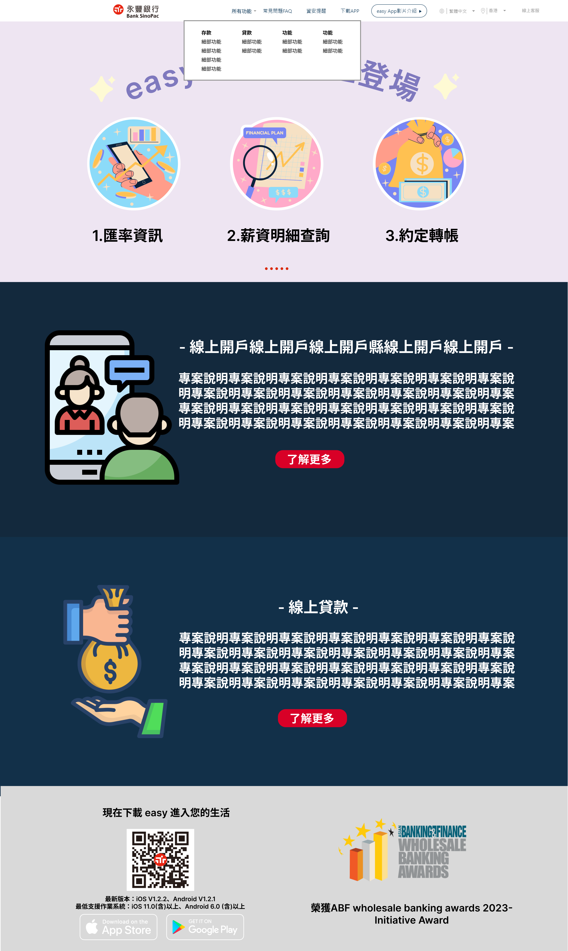
官網功能介紹文案
 | 語系 | 功能名稱 | 功能介紹
第一個功能 | 繁中 | 全面帳戶管理 | • 提供即時帳戶餘額，帳戶總覽一目了然 • 可查詢長達3個月内的交易記錄，自選日期區間快速查帳不費力 • 提供定期、貸款明細及綜合對帳單查詢，帳戶管理全掌握
功能名稱
 | 簡中 | 全面账户管理 | • 提供实时账户余额，账户总览一目了然 • 可查询长达3个月内的交易记录，自选日期区间快速查账不费力 • 提供定期、贷款明细及综合对账单查询，账户管理全掌握
功能介紹
官網首頁
功能介紹文案
 | 英文 | Comprehensive account management | • Provide real-time account balance inquiry, account information at a glance • Account transaction history inquiry to 3 months, through choosing the date intervals, can quickly locate and review transaction records you want • Comprehensive account management, reviewing the details of fixed deposits, loans, and e-statement
第二個功能 | 繁中 | 便利的匯款& 轉帳服務 | • 提供多幣別全球匯出匯款服務，交易輕鬆轉，解決跨境大小事 • 提供匯出匯款查詢，隨時檢閲匯款處理狀態與匯款明細
 | 簡中 | 便利的汇款& 转账服务 | • 提供多币别全球导出汇款服务，交易轻松转，解决跨境大小事 • 提供汇出汇款查询，随时检阅汇款处理状态与汇款明细
 | 英文 | Convenient remittance and transfer services | • Provide multi-currency global remittance & transfer service, to execute cross-border transaction in an easy way • Provide outward remittance inquiry, to review remittance processing status and remittance details at any time
第三個功能 | 繁中 | 最新消息 & 利率資訊 | • 檢閲利率資訊，助你掌握利率走勢 • 點擊最新消息，銀行資訊不漏接
 | 簡中 | 最新消息 & 利率资讯 | • 检阅利率资讯，助你掌握利率走势 • 点击最新消息，银行信息不漏接
 | 英文 | Latest news & interest information | • Review interest rate information to grasp the trend of interest rates • Click the latest news to keep up with bank information
第四個功能 | 繁中 | 雙重身分認證 & 快速登入 | • 採用雙重身分認證機制，雙重保障，加強網路交易安全 • 通過身分驗證及綁定手機後，可按需要設定快速登入，免輸密碼秒登入
 | 簡中 | 双重身分认证 & 快速登入 | • 采用双重身分认证机制，双重保障，加强网络交易安全 • 通过身分验证及绑定手机后，可按需要设定快速登入，免输密码秒登入
 | 英文 | Two-factor authentication & quick Login | • Adopt a two-factor authentication mechanism to strengthen the security of online transactions • After successful identity verification and binding the mobile phone, you can set up a quick login according to your needs.

越南區
官網首頁
banner文案
官網首頁banner文案 |  |  |  | 素材/概念參考
第一個banner (請協助加上easyAPP LOGO，圖檔已放公槽) | 越文 | Cuộc sống thêm màu sắc với ngân hàng di động easy APP
 | 英文 | Great mind. Easy Style
 | 繁中 | 掌握easy 豐富生活 Great mind. Easy style.
 | 簡中 | 掌握easy 丰富生活 Great mind. Easy style.
第二個banner-Ekyc (請協助加上easyAPP LOGO) | 越文 | Xác thực tài khoản điện tử (eKYC) – không chờ đợi, thuận lợi trong tay. |  |   
 | 英文 | Electronic Know Your Customer (eKYC) Verification – Instant, Convenient, at Your Fingertips.
 | 繁中 | 線上驗證開立eKYC帳戶-即時、便利，觸手可及
 | 簡中 | 线上验证开立eKYC账户-即时、便利，触手可及
第三個banner-線上貸款 (請協助加上easyAPP LOGO) | 越文 | Online Loan- Dịch vụ cho vay uy tín, chính thức của Bank SinoPac. |  |  
 | 英文 | Online Loan - A reputable lending service, officially provided by Bank SinoPac.
 | 繁中 | Online Loan – 永豐銀行官方推出的貸款服務。
 | 簡中 | Online Loan – 永丰银行官方推出的贷款服务。

官網功能介紹文案 |  |  |  | 素材/概念參考
 | 語系 | 功能名稱 | 功能介紹
Ekyc | 越文 | Nền tảng công nghệ ứng dụng eKYC trên easy App | Đăng ký tài khoản eKYC trực tuyến giúp khách hàng mở tài khoản nhanh chóng không cần mất thời gian xếp hàng chờ làm thủ tục rườm rà. Chỉ từ 3 - 5 phút, khách hàng sẽ hoàn tất thủ tục mở tài khoản mới và sử dụng mọi dịch vụ tài chính với ứng dụng easy App trên điện thoại. | 
功能名稱
官網首頁
功能介紹文案
 | 英文 | The technology platform integrating eKYC on the easy App | Online registration for eKYC accounts enables customers to quickly open an account without the need for time-consuming queueing and complicated procedures. It takes only 3 to 5 minutes for customers to complete the process of opening a new account and to access all financial services through the easy App on their phones.
功能介紹
 | 繁中 | 使用easyAPP開立eKYC帳戶 | 線上開立eKYC帳戶省去客戶排隊等候時間及繁瑣的手續。 只需3-5分鐘即完成開戶流程，並能在easyAPP使用所有金融服務。
 | 簡中 | 使用easyAPP开立eKYC账户 | 线上开立eKYC帐户省去客户排队等候时间及繁琐的手续。 只需3-5分钟即完成开户流程，并能在easyAPP使用所有金融服务。
線上貸款 | 越文 | Ưu điểm vượt trội khi vay qua Online Loan của Bank SinoPac | -Lãi suất vay chỉ từ 12%/năm tính trên dư nợ giảm dần -Khoản vay lên đến 15 lần thu nhập hàng tháng và tối đa 500 triệu đồng. -Thời hạn vay từ tối thiểu 12 tháng đến tối đa 48 tháng. -Giải ngân trong vòng 24 giờ sau khi hồ sơ được duyệt. | 
 | 英文 | Borrowing Through Bank SinoPac's Online Loan | - Interest rate starting from 12% per annum, calculated on a reducing balance basis. - Loan amount of up to 15 times monthly income, with a maximum of 500 million VND. - Loan tenure ranging from a minimum of 12 months to a maximum of 48 months. - Disbursement within 24 hours after the application is approved.
 | 繁中 | 申請永豐銀行線上貸款 | - 貸款金額高達月收入的15倍，最高為5億越南盾。 - 貸款期限從最短 12 個月到最長 48 個月不等。 - 申請核准後於24小時內撥款
 | 簡中 | 申请永丰银行线上贷款 | - 贷款金额高达月收入的15倍，最高为5亿越南盾。 - 贷款期限从最短12个月到最长48个月不等。 - 申请核准后于24小时内拨款
現有功能 | 越文 | Tích hợp nhiều loại tiền tệ, nắm bắt toàn bộ thông tin tài khoản | -Có thể chuyển khoản ra nước ngoài, giúp bạn dễ dàng thực hiện mọi giao dịch -Tra cứu lịch sử giao dịch nhanh chóng, Giảm thiếu sót trong giao dịch | 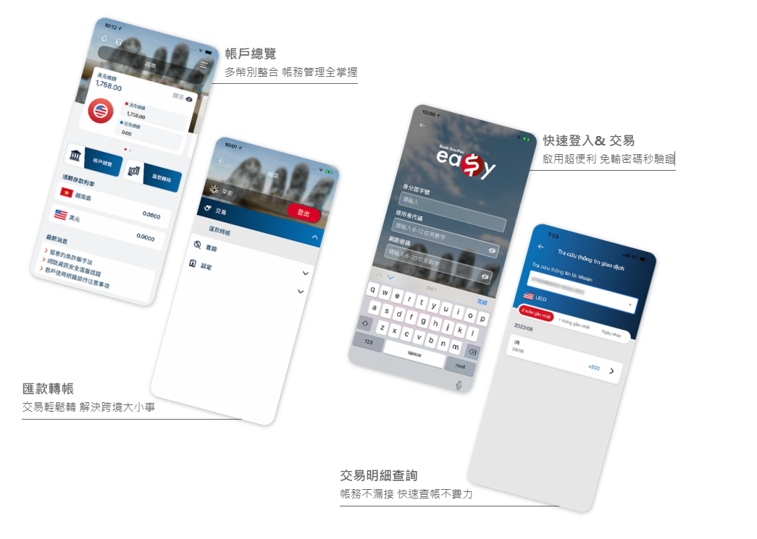
 | 英文 | Overview of multi-currency accounts, get information in the palm of your hand | -Cross-border transfers, help you complete all transactions -Quick search, reduce missing transaction
 | 繁中 | 多幣別整合 帳務管理全掌握 | -交易輕鬆轉 解決跨境大小事 -帳務不漏接 快速查帳不費力
因為之後easyAPP的介面會更新，所以無法使用現有的介面圖，請協助以其他圖示或icon等取代。
 | 簡中 | 多币别整合 帐务管理全掌握 | -交易轻松转 解决跨境大小事 -帐务不漏接 快速查帐不费力

footer文字
A
繁中 | 現在下載 easy 進入您的生活 版本號以MMAb2c官網最新公告為準
英文 | Let's join us The version number is subject to the latest announcement on the MMAb2c official website.
簡中 | 现在下载 easy 进入您的生活 版本号以MMAb2c官网最新公告为准
A
B
越文 | Tải về ngay để trải nghiệm nào Phiên bản easy APP dựa trên thông báo mới nhất trên trang web MMAb2c làm chuẩn
B
繁中 | 榮獲ABF wholesale banking awards 2023- Initiative Award
英文 | ABF wholesale banking awards 2023- Initiative Award
簡中 | 榮獲ABF wholesale banking awards 2023- Initiative Award
越文 | ABF wholesale banking awards 2023- Initiative Award

